WS
ТАБЛИЦА
XХ Спартакиада налоговых органов Кемеровской области-Кузбасса
(название турнира)
 | Город | Кемерово
 | Сроки проведения | 17 октября 2025 г. | Категория | WS

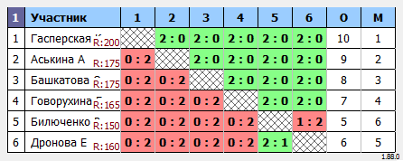

 | Главный судья |  | М.В. Баканов

MS
ТАБЛИЦА
XХ Спартакиада налоговых органов Кемеровской области-Кузбасса
(название турнира)
 | Город | Кемерово
 | Сроки проведения | 17 октября 2025 г. | Категория | MS

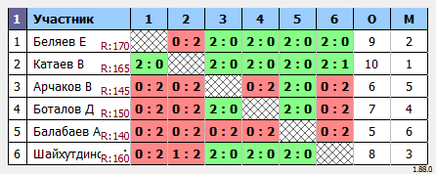

 | Главный судья |  | М.В. Баканов

